Summary
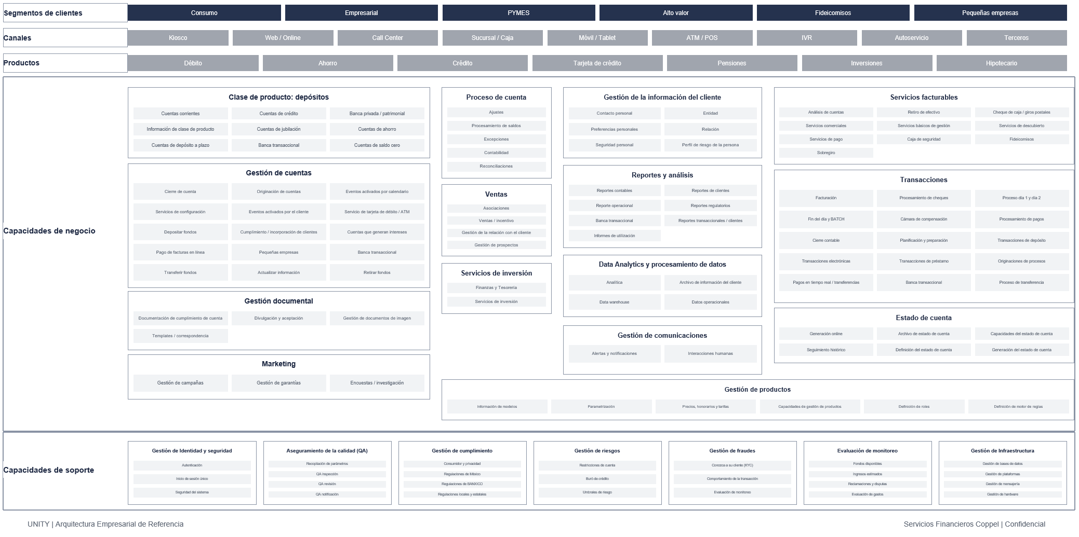
UNITY Mapa Empresarial de Referencia - Catálogo L1/L2/L3
Objetivo
Reestructurar todos los elementos del mapa empresarial de referencia UNITY en un modelo de capacidades de tres niveles inspirado en el formato HPB 3.0: Level 1 / Level 2 / Level 3, con descripciones y trazabilidad al mapa original.

Fuente principal | UNITY_Mapa_Empresarial_Referencia_Editable(1).pptx | Lectura del modelo
Fuente de estructura | HPB3.0 Process Hierarchy.xlsx | Level 1 | Dominio o plataforma amplia, equivalente al nivel de plataforma de HPB 3.0.
Elementos originales del mapa cubiertos | 169 | Level 2 | Capacidad o subdominio funcional; en el mapa suele corresponder a una caja principal.
Elementos originales omitidos | 0 | Level 3 | Elemento de detalle, proceso, producto, canal o subcapacidad contenido en una caja principal.
Agrupadores L1 añadidos para estructura HPB-like | 3 | Trazabilidad | Original Map Order permite volver al orden de lectura de la lámina fuente.
Filas en Vertical Expansion | 172 | Agrupadores derivados | Solo se agregan para segmentar clientes, canales y productos en 3 niveles; no sustituyen elementos originales.
Filas en Horizontal Expansion | 143
Fecha de creacion | 2026-07-24

Fuentes y alcance
UNITY_Mapa_Empresarial_Referencia_Editable(1).pptx | Slide 1 / mapa empresarial de referencia; se extraen todos los labels del mapa.
HPB3.0 Process Hierarchy.xlsx | Referencia de formato: PH Vertical Expansion y PH Horizontal Expansion.

